visualizaciones
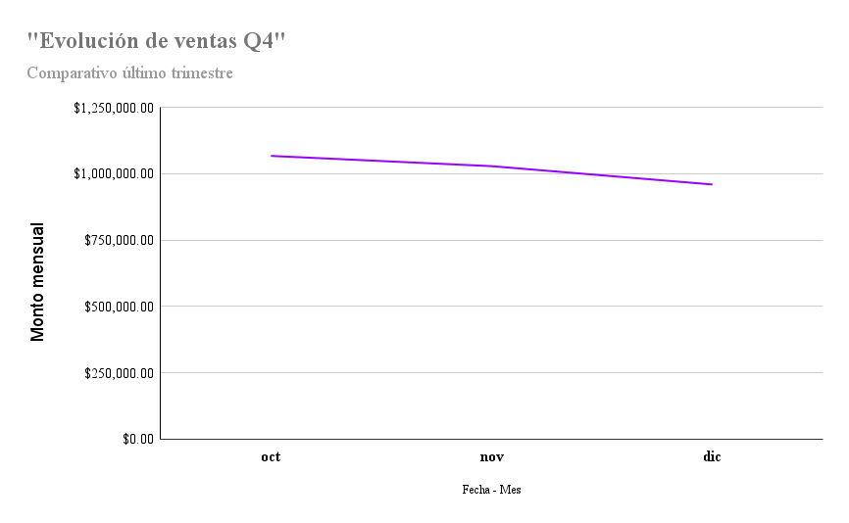
“Rendimiento entre mercados y evolución de ventas Q4”

